Instructions
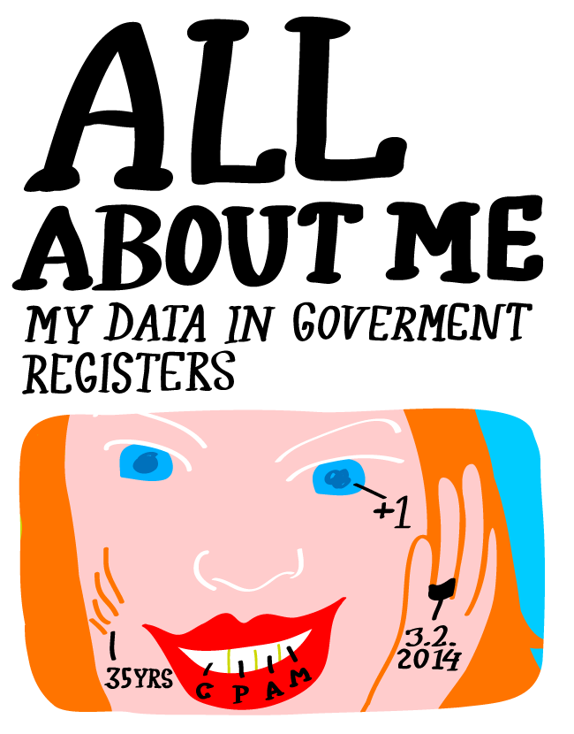
Model data of the All About Me visualisation competition

The All about me competition seeks new types of clear, lucid visual methods to present government data connected with individuals. The model data in this file should be used when designing the competition entries. Each tab consists of data for an imaginary citizen, including information on place of residence, property, vehicles owned, and family. The goal is to design the visual display of this information: how figures, labels, and names are to be presented as clearly as possible and in a visually impressive way. The final result is an innovative internet service or webpage. The competition entry can use only part of the data listed. However, we hope that some of the data from each tab (each register) is included. Note! Model data is available only in Finnish, because the person in this example is Finnish.

Photo

Poliisi (Police)

persons official passport photo
download photo from
http://kaikkiminusta.suomi.fi/wp-content/uploads/2015/04/pauliina_kumpulainen.jpg

